关系图
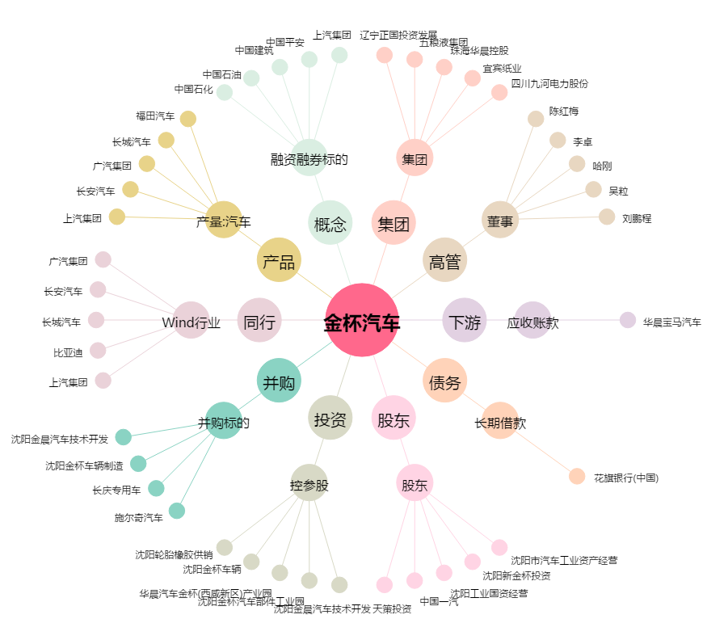
金杯汽车[600609.SH] - 关系概览图

